상품제안서
캠핑 4구 캠핑릴선 | 상품코드: F18975

 |  |  |  |  |  |  | 02-412-0044 | www.easy1.co.kr
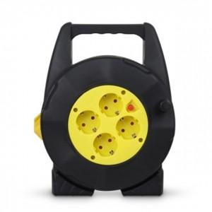

【상세/제작정보】

【인쇄/포장옵션】 | 스티커 / 포장불가능

【공급단가】 | 수량 | 20~ | 50~ | 100~ | 300~ | 500~
*VAT별도 | 10m | 23,800원 | 22,950원 | 22,100원 | 21,250원 | 20,400원
 | 15m | 28,000원 | 27,000원 | 26,000원 | 25,000원 | 24,000원
 | 20m | 36,400원 | 35,100원 | 33,800원 | 32,500원 | 31,200원

【상품 URL】 | http://www.easy1.co.kr/src/goods_detail.php?gdno=18975

